概要図
１．処理概要
 |  | [1] | 更新履歴表示領域
 |  |  | 領域説明： |  |  | マンガISBN情報の更新を日付順（降順）で5件表示する。
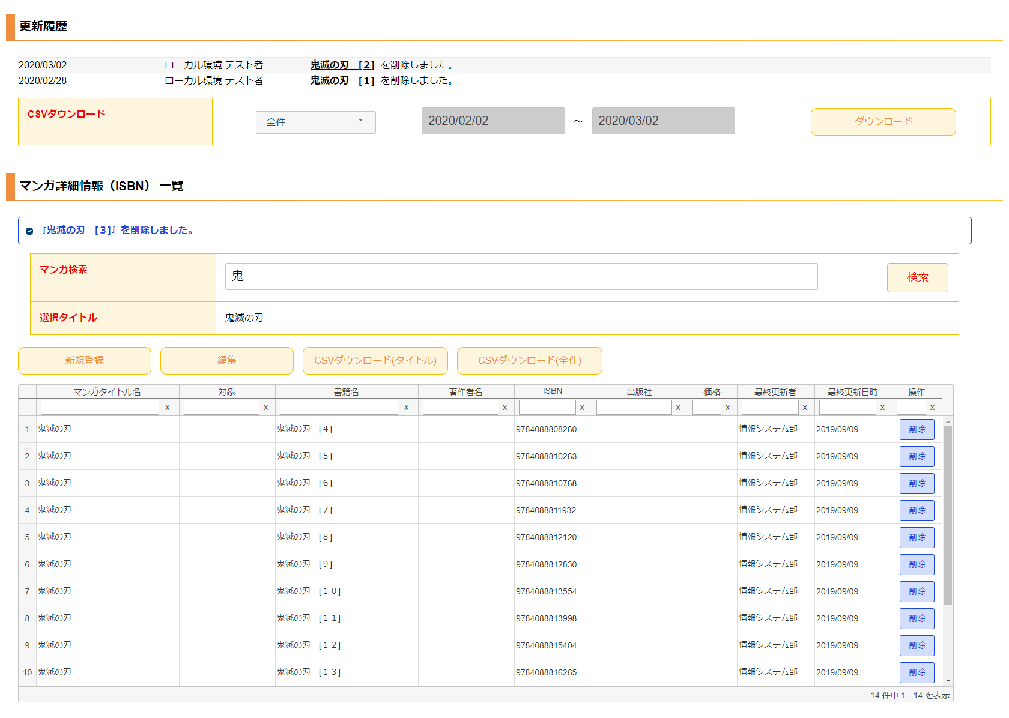
1
2
 |  |  | 要素名 |  |  |  |  | 説明
 |  |  | 更新年月日 |  |  |  |  | マンガISBN情報の更新日をYYYY/MM/DD形式で表示する。
 |  |  | 更新者 |  |  |  |  | 最終更新者を表示する。
 |  |  | 更新内容 |  |  |  |  | マンガタイトル名＋更新内容（追加/編集/削除）を表示する。

3
 |  | [2] | マンガISBN情報更新履歴ダウンロード領域
 |  |  | 領域説明： |  |  | マンガISBN情報の更新を全件または期間指定でダウンロードできる。

4
 |  |  | 要素名 |  |  |  |  | 説明
 |  |  | ダウンロード範囲選択 |  |  |  |  | 更新履歴のダウンロード範囲を選択するセレクトボックス。
 |  |  |  |  |  |  |  |  | 1:全件（初期値）
 |  |  |  |  |  |  |  |  | 2:期間指定
 |  |  | ダウンロード期間（開始） |  |  |  |  | ダウンロード範囲選択が期間指定の場合、
5
 |  |  |  |  |  |  |  | ダウンロード開始日付をYYYY/MM/DD形式で入力。
 |  |  |  |  |  |  |  | 初期値：システム日付-1カ月
 |  |  | ダウンロード期間（終了） |  |  |  |  | ダウンロード範囲選択が期間指定の場合、更新履歴をダウンロード
 |  |  |  |  |  |  |  | ダウンロード終了日付をYYYY/MM/DD形式で入力。
 |  |  |  |  |  |  |  | 初期値：システム日付
 |  |  | ダウンロードボタン |  |  |  |  | 更新履歴をCSV形式で出力する。

 |  | [3] | メッセージ欄
 |  |  | 領域説明： |  |  | 直前の操作が下記①～③のとき､マンガISBN情報に加えた直近の変更を表示する｡
 |  |  |  |  |  | ① | マンガISBN情報 新規登録画面で新規マンガISBN情報の登録を行った場合
 |  |  |  |  |  | ② | マンガISBN情報 編集画面で既存マンガISBN情報の更新を行った場合
 |  |  |  |  |  | ③ | マンガISBN情報削除確認モーダルで既存マンガISBN情報の削除を行った場合

 |  |  | 要素名 |  |  | 更新内容 |  |  |  | 文字色 | 説明
 |  |  | メッセージ |  |  | マンガISBN情報追加/編集時 |  |  |  | 橙 | 『マンガタイトル名』+更新内容（追加/編集）を表示する｡
 |  |  |  |  |  | マンガISBN情報削除時 |  |  |  | 青 | 『書籍名』+更新内容（削除）を表示する｡
 | 3 メッセージ欄 |  |  |  |  | マンガISBN情報重複削除時 |  |  |  | 赤 | 「『書籍名』+は既に削除されています｡」を表示する。

 |  | [4] | マンガ情報検索領域
 |  |  | 領域説明： |  |  | 検索するキーワードを入力して、検索ボタンを押下すると、マンガ情報ダイアログが表示される。
 |  |  |  |  |  | マンガ情報ダイアログで表示されるマンガ情報グリッドで、選択したタイトルを表示する。

 |  |  | 要素名 |  |  |  |  | 説明
 |  |  | マンガ検索 |  |  |  |  | 検索するマンガタイトル名を入力する。
 |  |  | 検索ボタン |  |  |  |  | マンガ情報ダイアログが表示され、マンガ検索で入力した名前をあいまい検索した結果を、マンガ情報グリッドに表示する。
 |  |  | 選択タイトル |  |  |  |  | マンガ情報グリッドで選択したマンガタイトル名を表示する。

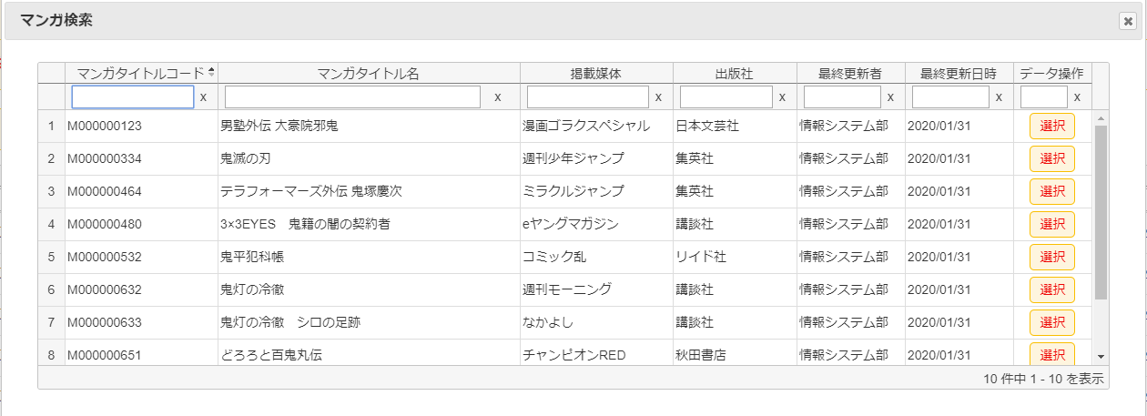
 | 4-1 マンガ情報ダイアログ
 |  |  | [4-1] |  | マンガ情報ダイアログ
 |  |  |  | 領域説明： |  |  | マンガ情報検索領域で入力したマンガ名で、マンガタイトル基本マスタを検索する。
 |  |  |  |  |  |  | 検索結果をグリッドとして表示する。選択したマンガ情報をマンガ情報検索領域.選択タイトルに表示する。

 |  |  |  | 列順 |  | 列名 |  |  | 寄せ | ソート | 説明
 |  |  |  |  | 1 | マンガタイトルコード |  |  | 左 | 文字列 | 「マンガタイトル基本マスタ.マンガタイトル名」を表示。
 |  |  |  |  | 2 | マンガタイトル名 |  |  | 左 | 文字列 | 「マンガタイトル基本マスタ.マンガタイトル名」を表示。
 |  |  |  |  | 3 | 掲載媒体 |  |  | 左 | 文字列 | 「マンガタイトル基本マスタ.掲載媒体コード」に紐づく
 |  |  |  |  |  |  |  |  |  |  | 「掲載媒体マスタ.掲載媒体名」を表示。
 |  |  |  |  | 4 | 出版社 |  |  | 左 | 文字列 | 「マンガタイトル基本マスタ.出版社コード」に紐づく「出版社マスタ.出版社名」を表示。
 |  |  |  |  | 5 | 最終更新者 |  |  | 左 | 文字列 | 「マンガタイトル基本マスタ.更新者」を表示。
 |  |  |  |  | 6 | 最終更新日時 |  |  | 左 | 文字列 | 「マンガタイトル基本マスタ.更新日時」を表示。
 |  |  |  |  |  |  |  |  |  |  | YYYY/MM/DD形式
 |  |  |  |  | 7 | データ操作 |  |  | 中 | 不可 | 選択ボタン押下でマンガ情報検索領域.検索タイトルに情報を表示する。

 |  | [5] | マンガISBN情報一覧表示領域
 |  |  | 領域説明： |  |  | マンガISBN情報 新規登録画面遷移、マンガISBN情報 編集画面遷移、マンガISBN情報の削除を行う。

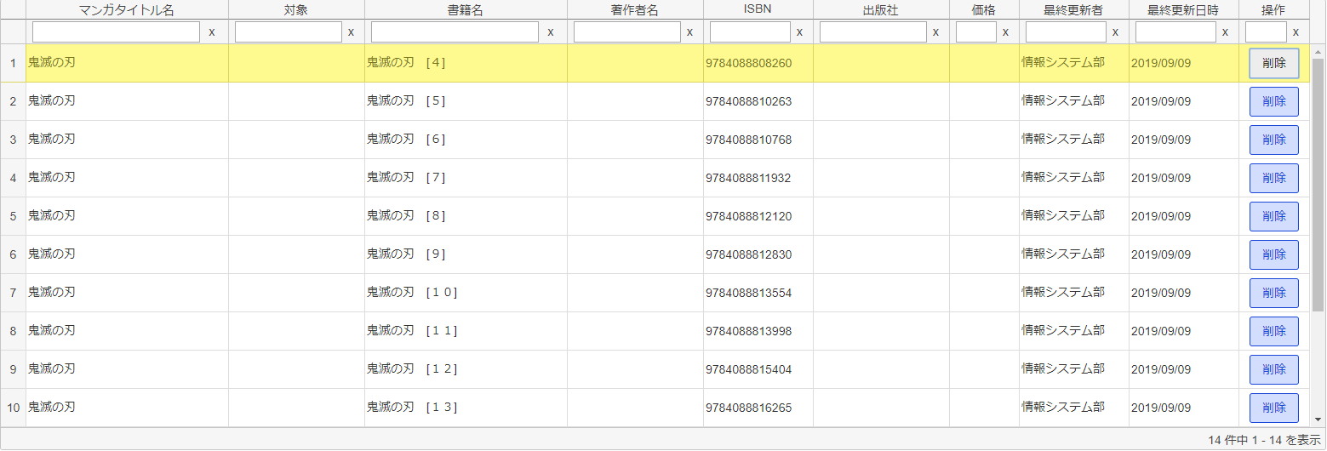
 | 5-1 マンガISBN情報一覧グリッド |  | 要素名 |  |  |  |  | 説明
 |  |  | 新規登録ボタン |  |  |  |  | マンガISBN情報新規登録画面に遷移する
 |  |  | 編集ボタン |  |  |  |  | マンガISBN情報編集画面に遷移する
 |  |  | CSVダウンロードボタン(タイトル) |  |  |  |  | 検索したタイトルのマンガISBN情報登録情報をCSV形式で出力する。
 |  |  | CSVダウンロードボタン(全件) |  |  |  |  | マンガISBN情報登録情報の全件をCSV形式で出力する。
 |  |  | マンガISBN情報一覧グリッド |  |  |  |  | マンガISBN情報登録情報を一覧表示する。マンガISBN情報削除確認モーダルを表示。

 |  |  | [5-1] |  | マンガISBN情報一覧グリッド
 |  |  |  | 領域説明： |  |  | マンガ情報グリッドで選択されたマンガタイトルのISBN情報をグリッドで表示する。

 |  |  |  | 列順 |  | 列名 |  |  | 寄せ | ソート | 説明
 |  |  |  |  | 1 | マンガタイトル名 |  |  | 左 | 文字列 | 「マンガタイトル基本マスタ.マンガタイトルコード」を表示。
 |  |  |  |  | 2 | 対象 |  |  | 左 | 文字列 | 「マンガISBNマスタ.書籍カテゴリ」を表示。
 |  |  |  |  | 3 | 書籍名 |  |  | 左 | 文字列 | 「マンガISBNマスタ.書籍名」を表示。
 |  |  |  |  | 4 | 著作者名 |  |  | 左 | 文字列 | 「マンガISBNマスタ.著作者名」を表示。
 | 5-2 マンガISBN情報削除確認モーダル |  |  |  | 5 | ISBN |  |  | 左 | 文字列 | 「マンガISBNマスタ.ISBN」を表示。
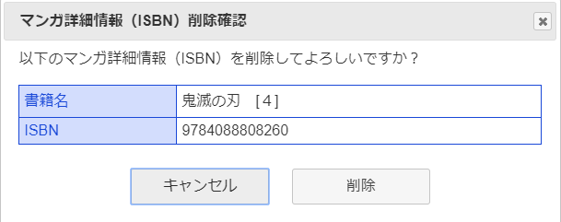
 |  |  |  |  | 6 | 出版社 |  |  | 左 | 文字列 | 「マンガISBNマスタ.出版社名」を表示。
 |  |  |  |  | 7 | 価格 |  |  | 右 | 文字列 | 「マンガISBNマスタ.本体価格」を表示。
 |  |  |  |  | 8 | 最終更新者 |  |  | 左 | 文字列 | 「マンガISBNマスタ.更新者」を表示。
 |  |  |  |  | 9 | 最終更新日時 |  |  | 左 | 文字列 | 「マンガISBNマスタ.更新日時」を表示。
 |  |  |  |  |  |  |  |  |  |  | YYYY/MM/DD形式
 |  |  |  |  | 10 | データ操作 |  |  | 中 | 不可 | 削除ボタン押下でマンガISBN情報削除確認モーダル表示。

 |  |  | [5-2] |  | マンガISBN情報削除確認モーダル
 |  |  |  | 領域説明： |  |  | 削除するマンガISBN情報を表示する。削除ボタンを選択すると、削除処理を行い、グリッドを再描画する。

 |  |  |  | 要素名 |  |  |  |  | 説明
 |  |  |  | 書籍名 |  |  |  |  | 削除するマンガISBN情報の書籍名を表示する。
 |  |  |  | ISBN |  |  |  |  | 削除するマンガISBN情報のISBNを表示する。
 |  |  |  | 削除ボタン |  |  |  |  | 選択したマンガISBN情報をマンガISBNマスタから削除する。
6
 |  |  |  | キャンセルボタン |  |  |  |  | モーダルを閉じる。
 |  |  |  | ×ボタン |  |  |  |  | モーダルを閉じる。

 |  | [6] | エラーメッセージ欄
 |  |  | 領域説明： |  |  | 編集画面でURL入力エラー発生する場合、一覧画面に遷移し、エラーメッセージを表示する。

 |  |  | 要素名 |  |  |  | 不正箇所 |  | URL例 |  |  | 文字色 | エラーメッセージ内容
 |  |  | エラーメッセージ |  |  |  | パラメータ名 |  | ドメイン |  |  | 赤 | エラーが発生しました、
 |  |  |  |  |  |  |  |  | /admin_app/manga_isbn_update?foo=00001 |  |  |  | もう一度やり直してください。
 |  |  |  |  |  |  | 値 |  | ドメイン |  |  | 赤 | 指定されたマンガISBN情報は存在しません、
 |  |  |  |  |  |  |  |  | /admin_app/manga_isbn_update?mangac=aaa |  |  |  | もう一度やり直してください。

